Sheet1
6D links | Pixelpitch = 6.5 µm |  |  | 60D rechts | PixelPitch = 4.29 µm

K in px | 2663.9696618 | 0 | 0 | K in px | 4337.3709117 | 0 | 0
 | 0 | 2664.5874871 | 0 |  | 0 | 4332.8580387 | 0
 | 945.62920974 | 707.78700422 | 1 |  | 966.35220701 | 752.22969461 | 1

K in mm (transponiert) | 17.315802802 | 0 | 6.1465898633 | K in mm (transponiert) | 18.607321211 | 0 | 4.1456509681
 | 0 | 17.319818666 | 4.6006155274 |  | 0 | 18.587960986 | 3.2270653899
 | 0 | 0 | 1 |  | 0 | 0 | 1

Rotation |  |  |  | Koodinatensystem

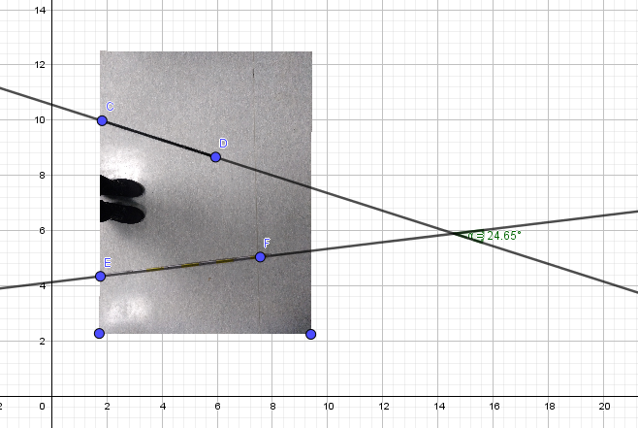
Rotation um y von 6D aus |  |  |  | von hinter der Kamera aus |  | x -> rechts
 |  |  |  |  |  | Y -> unten
Gemessen aus Bild |  |  |  |  |  | z -> vorne

ca .24,65°
 |  |  |  | Abstande 60D aus Koordinatensystem von 6D

 |  |  |  |  | x = | 150-160 cm (+)
 |  |  |  |  | y = | ca 0,7 - 1 cm (-)
 |  |  |  |  | z = | ca 50 - 55 cm(-)

Orientation | 1 Messung | 2.Messung | 3.Messung
6D
Azimuth (facing north) | 72.324 | 74,224 | 72,822
Pitch | 0
Roll | 0 |  |  | 27,264

60D
Azimuth (facing north) | 100.736 | 101.06 | 100,086
Pitch | 0
Roll | 0

Aus VibraTilt | 1 Messung | 2.Messung | 3.Messung
 | rad/s | rad/s | rad/s
VT x ist unser x | 0.2 | 0.17 | 0.2
VT z ist unser y | 0.5 | 0.57 | 0.57
VT Y ist unser z | 0.075 | 0.3 | 0.2

